Namještaj
Prilog 2
TROŠKOVNIK
Predmet nabave: NAMJEŠTAJ za potrebe Centra Mali dom
Evidencijski broj nabave: 01-2/2026
RB | OPIS STAVKE |  | Jedinica mjere | Količina | Jedinična cijena (bez PDV-a) | Ukupna cijena (bez PDV-a) | UKUPNO
1 | 2 |  | 3 | 4 | 6 | 7 | 8

1 | Niski otvoreni regal za pohranu igračaka s izvlačnim kutijama. Dimenzije (vxšxd): 56x99x44 cm. Izrada, dobava i montaža niskog otvorenog regala za igračke, sve do pune funkcionalnosti, prema priloženom nacrtu i detaljima. Korpus regala (gornja ploča, donja ploča, bočne stranice i unutarnje vertikalne pregrade) izrađuje se od iverala debljine 18 mm u bijeloj boji, s obveznim kantiranjem svih vidljivih rubova ABS trakom debljine 2 mm. Unutrašnjost regala dijeli se na tri jednaka vertikalna odjeljka. Unutar svakog odjeljka, na bočne stranice, ugrađuju se namjenske plastične (PVC) ili drvene letvice-vodilice raspoređene u visini prema nacrtu, a koje služe kao prihvat i vodilice za slobodno izvlačenje plastičnih kutija. U cijenu stavke uključena je nabava i isporuka pripadajućih plastičnih (polipropilenskih) kutija s poklopcima, i to: tri pliće kutije dimenzija (vxšxd) 10x42x30 cm i tri dublje kutije dimenzija (vxšxd) 23x42x30 cm. | 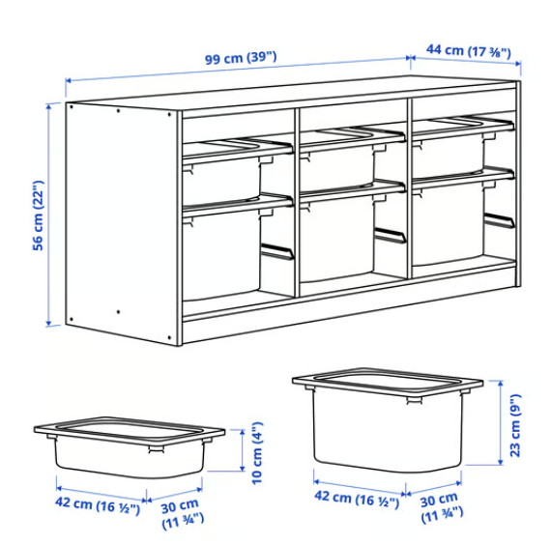 | kom | 1
2 | Visoki otvoreni regal za pohranu igračaka s izvlačnim kutijama.Dimenzije (vxšxd): 94x99x44 cm . Izrada, dobava i montaža visokog otvorenog regala za igračke, sve do pune funkcionalnosti, prema priloženom nacrtu i detaljima. Korpus regala (gornja ploča, donja ploča, bočne stranice i unutarnje vertikalne pregrade) izrađuje se od iverala debljine 18 mm u bijeloj boji, s obveznim kantiranjem svih vidljivih rubova ABS trakom debljine 2 mm. Unutrašnjost regala dijeli se na tri jednaka vertikalna odjeljka. Unutar svakog odjeljka, na bočne stranice, ugrađuju se namjenske plastične (PVC) ili drvene letvice-vodilice koje služe kao prihvat i vodilice za slobodno izvlačenje plastičnih kutija. U cijenu stavke uključena je nabava i isporuka pripadajućih plastičnih (polipropilenskih) kutija s poklopcima, i to: šest dubokih kutija dimenzija (vxšxd) 23x42x30 cm. | 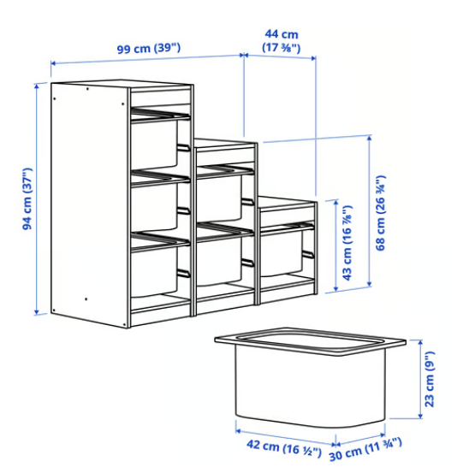 | kom | 1
3 | Zidni otvoreni regal za pohranu igračaka s izvlačnim kutijama.Dimenzije (vxšxd): 21x99x30 cm. Opis:Izrada, dobava i montaža zidnog otvorenog regala za igračke, sve do pune funkcionalnosti, prema priloženom nacrtu i detaljima. Korpus regala (gornja ploča, donja ploča, bočne stranice i unutarnje vertikalne pregrade) izrađuje se od iverala debljine 18 mm u bijeloj boji, s obveznim kantiranjem svih vidljivih rubova ABS trakom debljine 2 mm. Unutrašnjost regala dijeli se na tri jednaka vertikalna odjeljka. Unutar svakog odjeljka, na bočne stranice, ugrađuju se namjenske plastične (PVC) ili drvene letvice-vodilice koje služe kao prihvat i vodilice za slobodno izvlačenje plastičnih kutija. U cijenu stavke uključena je nabava i isporuka pripadajućih plastičnih (polipropilenskih) kutija s poklopcima, i to: šest plićih kutija dimenzija (vxšxd) 10x30x20 cm. | 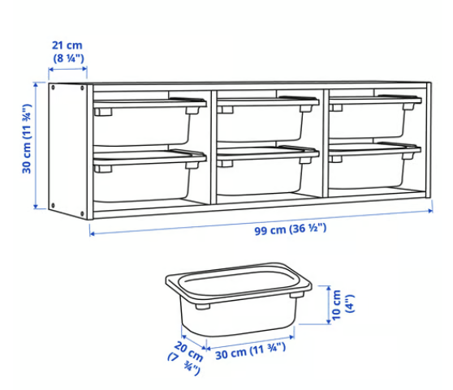 | kom | 1
4 | Samostojeći otvoreni regal za knjige (biblioteka) s podesivim policama i nogicama.Dimenzije (vxšxd): 101x60x30 cm. Opis:Izrada, dobava i montaža samostojećeg otvorenog regala za knjige, sve do pune funkcionalnosti, prema priloženom nacrtu i detaljima. Korpus regala (gornja ploča, donja ploča i bočne stranice) izrađuje se od iverala debljine 18 mm u bijeloj boji, s obveznim kantiranjem svih vidljivih rubova ABS trakom debljine 2 mm. Stražnja strana (leđa) regala zatvara se MDF pločom (lesonitom) minimalne debljine 3 mm u bijeloj boji. Unutrašnjost regala oprema se s tri pomične/podesive police dimenzija (šxd) 60x30 cm, izrađene od iverala debljine 18 mm, kantirane s prednje vidljive strane ABS trakom. Bočne stranice regala s unutarnje strane moraju imati izvedenu perforaciju (niz rupica) za ugradnju nosača polica, omogućujući slobodno namještanje visine polica. Na donju ploču montiraju se diskretne podesive plastične nogice za niveliranje namještaja i kompenzaciju neravnina na podu. | 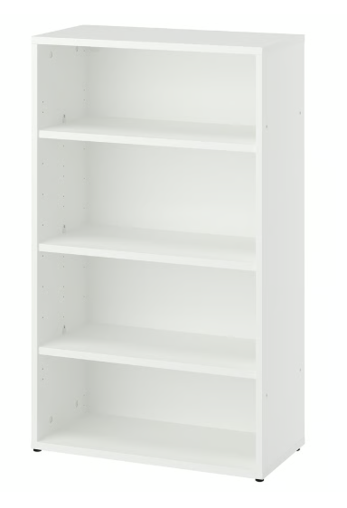 | kom | 1
5 | Viseći kupaonski ormarić s dvije ladice, gornjom radnom pločom i poluugrađenim umivaonikom.Dimenzije (vxšxd): 71x102x49 cm.Opis:Izrada, dobava i montaža visećeg kupaonskog ormarića s ugradbenim umivaonikom, sve do pune funkcionalnosti, prema priloženom nacrtu i detaljima. Korpus ormarića (bočne stranice i donja ploča) te fronte ladica izrađuju se od vlagootpornog iverala u bijeloj boji, s obveznim kantiranjem svih rubova poliuretanskom (PU) vlagootpornom ABS trakom debljine 2 mm. Fronte se izrađuju od MDF-a (lakiranog medijapana) u bijeloj boji s mat akrilnim premazom. Unutrašnjost ormarića oprema se s dvije ladice na skrivenim teleskopskim vodilicama s integriranim ublaživačima za meko i tiho zatvaranje (soft-close). Unutarnja konstrukcija ladica (zadnja stranica i dno) mora biti tvornički prilagođena s prostorom/prorezom za nesmetan prolazak sifona unutar korpusa, osiguravajući puni kapacitet pohrane bez rezanja fronti.Gornja ploha ormarića zatvara se radnom pločom od MDF-a debljine minimalno 18 mm s dekorom u sivoj boji (efekt kamena), zaštićenom vodootpornom melaminskom folijom, s pripremljenim izrezom za ugradnju umivaonika. Stavka uključuje dobavu i montažu bijelog keramičkog poluugrađenog umivaonika tlocrtnih dimenzija 50x44 cm, kao i pripadajućeg fleksibilnog sifona za sudoper. Postavlja se zajedno s gornjim kuhinjskim elementom (stavka 6) pa fronte trebaju biti iste nijanse. | 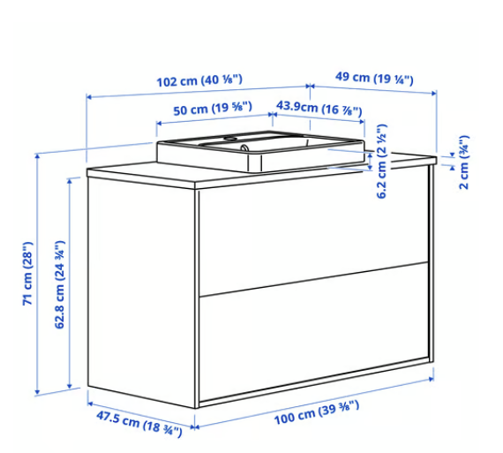 | kom | 1
6 | Vodoravni zidni kuhinjski element s dvoja vrata na podizanje i unutarnjom policom.Dimenzije (vxšxd): 80x80x38.6 cm.Opis:Izrada, dobava i montaža vodoravnog zidnog kuhinjskog elementa, sve do pune funkcionalnosti, prema priloženoj fotografiji. Korpus elementa (gornja ploča, donja ploča i bočne stranice) izrađuje se od iverala debljine 18 mm u bijeloj boji, s obveznim kantiranjem svih vidljivih rubova ABS trakom debljine 2 mm. Stražnja strana (leđa) zatvorena je MDF pločom minimalne debljine 3 mm u bijeloj boji. Unutrašnjost elementa oprema se jednom policom dimenzija (šxd) 80x37 cm od iverala debljine 18 mm, s izvedenom perforacijom na bočnim stranicama za proizvoljno podešavanje visine.Prednja strana zatvara se s dvoja vodoravna vrata (fronte) raspoređena jedno iznad drugog, pojedinačnih dimenzija 80x40 cm i debljine minimalno 16 mm. Fronte se izrađuju od MDF-a (lakiranog medijapana) u bijeloj boji s mat akrilnim premazom. Svaka fronta montira se na namjenske specijalne škare/šarke s integriranim amortizerima za vodoravno podizanje prema gore i meko, kontrolirano zatvaranje (soft-close). Fronte mogu imati izrezane ručke kao na fotografiji ili su ravne pa se ručke dodatno montiraju. Postavlja se zajedno s donjim visećim kupaonskim elementom (stavka 5) pa fronte trebaju biti iste nijanse . | 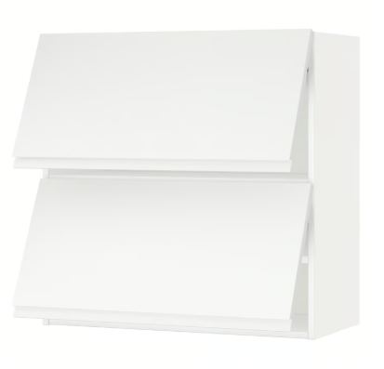 | kom. | 1
7 | Jednoručna stojeća miješalica za umivaonik, kromirana, s ugrađenim aeratorom za uštedu vode i pripadajućim gornjim dijelom sifona (odvodom).Dimenzije: Visina 25 cm, duljina priključnih crijeva 450 mm (G 3/8").Opis:Nabava, dobava i montaža jednoručne stojeće miješalice za umivaonik, sve do pune funkcionalnosti, prema tehničkim specifikacijama i detaljima iz projekta. Trup i zakrivljeni izljev miješalice izrađuju se od teškog lijevanog mjeda (mesinga) s visokopoliranom, postojanom kromiranom završnom obradom. Miješalica se oprema izdržljivom keramičkom kartušom (pločicama) visoke otpornosti na mehaničko trenje i temperaturne promjene. Unutar izljeva ugrađuje se namjenski tlačni ventil/aerator za kontrolu protoka i visoku uštedu vode i energije, ograničavajući maksimalni protok na 5,7 l/min pri tlaku od 3 bara.U cijenu stavke uključen je pripadajući gornji dio odvoda (gornji dio sifona s ventilom/cjedilom od nehrđajućeg čelika), fleksibilna priključna crijeva s holandskim maticama G 3/8" duljine 45 cm te sav potreban pribor i podloške za stabilno fiksiranje na otvor umivaonika (promjer otvora 34–37 mm). | 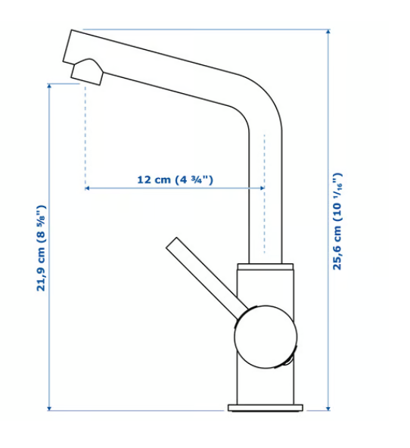 | kom | 1
8 | Minimalistička ugradbena (profilna) ručka za namještaj, u bijeloj boji.Dimenzije: Duljina 320 mm.Opis:Nabava i dobava aluminijske ugradbene profilne ručke za namještaj (L-profil), namijenjene za montažu na gornji ili bočni rub fronti debljine od 16 mm do 19 mm. | 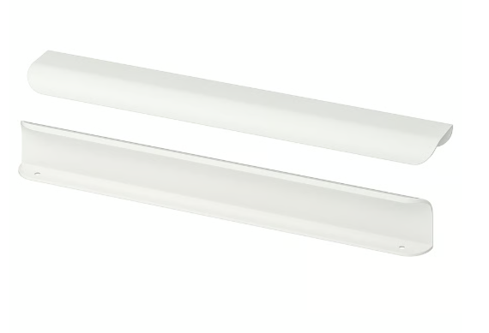 | kom | 1
9 | Kombinirani metalni skladišni regal u crnoj boji.Dimenzije cijelog sustava (šxdxv): 150x55x190 cm.Opis:Sastavljivi crni metalni regal s otvorenim policama, izveden kao dvodijelni kombinirani sustav za pohranu. Konstrukciju čine okomiti stupovi visine 190 cm i 110 cm s rupama za slobodno namještanje polica po visini te stražnji stabilizacijski križni povezi. Sustav je podijeljen na dva vertikalna odjeljka različitih visina i širina, a ukupno sadrži 7 čvrstih metalnih polica:Jedan viši odjeljak širine 85 cm i visine 190 cm sa 4 police dimenzija 85x55 cm.Jedan niži odjeljak širine 65 cm i visine 110 cm s 3 police dimenzija 65x55 cm. | 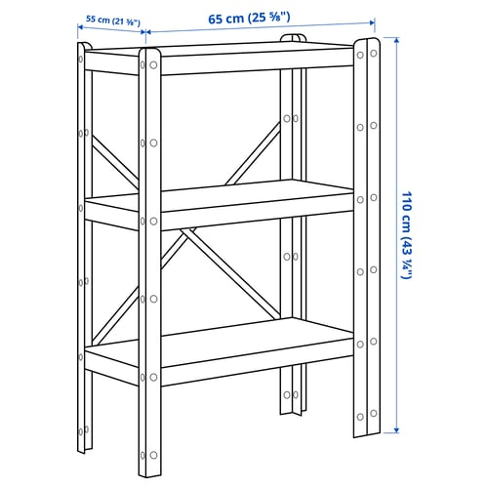 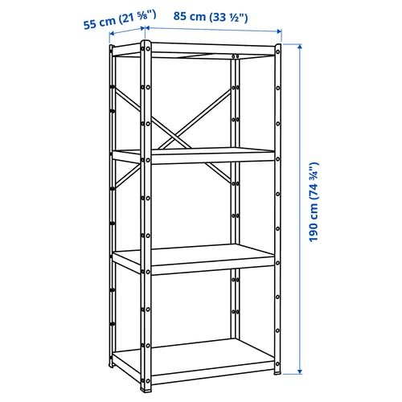 | kom | 2
10 | Uredski ladičar (element za uložne mape) s tri ladice i kombinacijskom bravom.Dimenzije (šxdxv): 51x45x120 cm.Opis:Samostojeći uredski ormarić s ladicama za pohranu dokumenata i uložnih mapa. Korpus elementa (gornja, donja i bočne ploče, leđa) te fronte ladica izrađuju se od iverala debljine 18 mm u bijeloj boji, s melaminskom folijom i kantiranim plastičnim rubovima. Unutrašnjost treba biti opremljena s tri ladice namijenjene za vješanje uložnih mapa formata A4. Ladice se moraju kretati na teleskopskim vodilicama s integriranim ublaživačima za meko i nečujno zatvaranje (soft-close) te ugrađenim stoperima protiv ispadanja. Na dnu ormarića moraju biti podesivi nogari za niveliranje i stabilizaciju na neravnim podovima. | 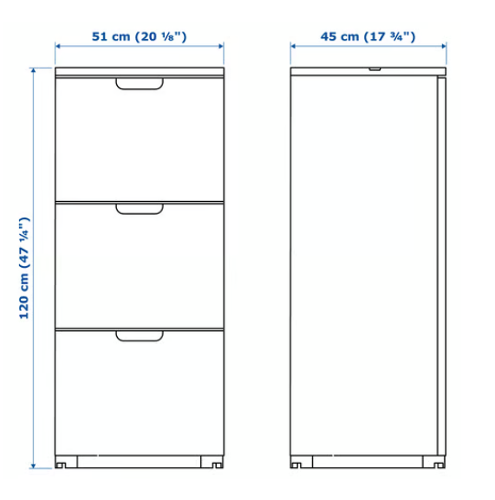 | kom | 1
11 | Uski uspravni ormarić za obuću (cipelar) s tri preklopna odjeljka.Dimenzije (šxdxv): 49x28x135 cm.Opis:Plitki ormarić za pohranu obuće s tri nagibna odjeljka koji se otvaraju prema naprijed. Korpus i preklopne fronte od iverala debljine minimalno 16 mm do 18 mm u bijeloj boji, s kantiranim rubovima. Unutar svakog odjeljka moraju se nalaziti unutarnje pregrade za organizaciju obuće. Konstrukcija sa stražnje donje strane mora imati izveden urez za prolaz podne rubne letvice (sokla). | 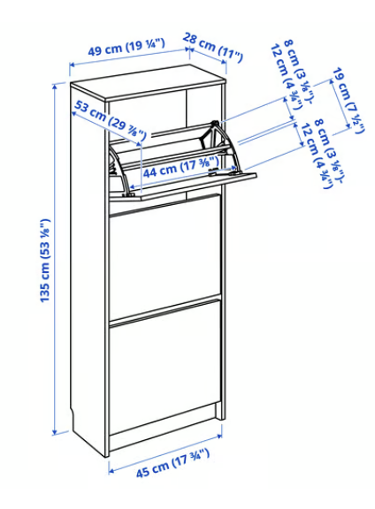 | kom | 1

Cijena ponude (bez PDV-a) |  |  |  |  |  | EUR
PDV |  |  |  |  |  | EUR
Cijena ponude (s PDV-om) |  |  |  |  |  | EUR

 | DODATNE NAPOMENE PONUDITELJA (ostali detalji i specifičnosti značajni za potrebe ovog Poziva):

 | Mjesto i datum:

 | Ime i prezime odgovorne osobe Ponuditelja:

 | Pečat i potpis:

